КП

 |  |  |  | ООО «Торговый дом «АНМАКС» |  |  |  | Tел. / факс: +7 (495) 787-24-05
 |  |  |  | г. Москва, Зеленоград, |  |  |  | email: info@anmaks.ru
 |  |  |  | проезд № 4807, д. 1, стр. 1 |  |  |  | www.anmaks.ru

 |  |  | КОММЕРЧЕСКОЕ ПРЕДЛОЖЕНИЕ
 |  |  | № 1287 от 18.11.2022

 |  |  | Заказчик |  |  | ООО «СЗ «САМОЛЕТ ЛО»
 |  |  | Контактное лицо |  |  | Петро676767
 |  |  | Телефон |  |  | +7(234) 245-34-53
 |  |  | e-mail |  |  | 3847@iuhf.com

Добрый день!
В ответ на Ваш запрос предлагаем рассмотреть приобретение продукции на следующих условиях:

№ п/п | Наименование |  |  |  | Единица измерения |  | Кол-во | Цена | Сумма
1 | Лоток водоотводной пластиковый ЛВП Profi Plastik DN 300 А 15 H 325 в комплекте с решеткой |  |  |  | шт |  | 75 | 456,00 | 34 200,00
2 | Лоток водоотводной пластиковый ЛВП Profi Plastik DN 300 А15 H 375 в комплекте с решеткой |  |  |  | шт |  | 138 | 456,00 | 62 928,00
3 | Лоток водоотводной пластиковый ЛВП Profi Plastik DN 300 А 15 H 325 в комплекте с решеткой |  |  |  | шт |  | 75 | 456,00 | 34 200,00
4 | Лоток водоотводной пластиковый ЛВП Profi Plastik DN |  |  |  | шт |  | 138 | 456,00 | 62 928,00
5 | Лоток водоотводной пластиковый ЛВП Profi Plastik DN 300 А 15 H 325 в комплекте с решеткой |  |  |  | шт |  | 75 | 456,00 | 34 200,00
6 | Лоток водоотводной пластиковый ЛВП Profi Plastik DN 300 А15 H 375 в комплекте с решеткой |  |  |  | шт |  | 138 | 456,00 | 62 928,00
7 | Лоток водоотводной пластиковый ЛВП Profi Plastik DN 300 А |  |  |  | шт |  | 75 | 456,00 | 34 200,00
8 | Лоток водоотводной пластиковый ЛВП Profi Plastik |  |  |  | шт |  | 138 | 456,00 | 62 928,00
9 | Лоток водоотводной пластиковый ЛВП Profi Plastik DN 300 А 15 H 325 в комплекте с решеткой |  |  |  | шт |  | 75 | 456,00 | 34 200,00
10 | Лоток водоотводной пластиковый Л |  |  |  | шт |  | 75 | 456,00 | 34 200,00
 |  |  |  |  |  | Итого: |  |  | 456 912,00
 |  |  |  |  |  | В т.ч. НДС (20%): |  |  | 91 382,40
Цены указаны в рублях с учетом НДС.

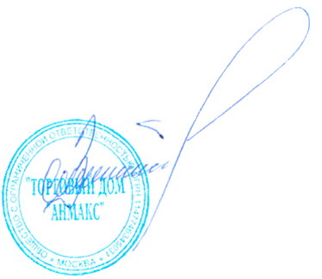
 | Условия оплаты: | По согласованию сторон
 | Срок изготовления: | В наличии
 | Условия отгрузки: | Примерная стоимость доставки до объекта (нге енлрпопрл пр прл пр прл прол рооооооооооооооооооооооо ро ролрлпр прол прол ро) |  |  |  |  |  |  | 878 567,00

Генеральный директор ООО "ТД "АНМАКС" |  |  |  |  |  |  |  | С.И. Зелизко

Исполнитель:
Артем Гуц
8-495-787-24-05 (доб. 103)
8-916-259-42-00
a.guts@anmaks.ru

